2024
Žalio pieno supirkimo kainų Lietuvoje iš pieno gamintojų suvestinė ataskaita (2024 m. kovo mėn.)

Atnaujinta: 2024.04.23

Žalio pieno supirkimo kaina iš pieno gamintojų pagal tiekėjus |  | Matavimo vnt. | 2023 | 2024 |  |  | Pokytis, proc. |  | Prognozuojama
 |  |  | kovas | sausis | vasaris | kovas | mėnesio* | metų** | 2024 m. balandis
Iš Lietuvos pieno gamintojų
Natūralaus riebumo pienas
Iš ūkininkų ir šeimos ūkių |  | EUR/t | 357.68 | 413.58 | 397.39 | 398.08 | 0.17 | 11.30
Iš žemės ūkio bendrovių ir įmonių |  |  | 420.37 | 476.45 | 456.33 | 458.11 | 0.39 | 8.98
Bendra vidutinė kaina1) |  |  | 381.94 | 439.16 | 421.99 | 423.15 | 0.27 | 10.79
Vidutinis supirkto pieno riebumas3) |  | % | 4.35 | 4.35 | 4.29 | 4.30 | 0.23 | -1.15
Vidutinis supirkto pieno baltymingumas4) |  |  | 3.46 | 3.53 | 3.47 | 3.47 | 0.00 | 0.29
Bazinių rodiklių pienas2)
Iš ūkininkų ir šeimos ūkių |  | EUR/t | 280.88 | 316.71 | 310.89 | 311.35 | 0.15 | 10.85
Iš žemės ūkio bendrovių ir įmonių |  |  | 317.88 | 361.42 | 352.88 | 354.61 | 0.49 | 11.55
Bendra vidutinė kaina1) |  |  | 295.53 | 334.99 | 328.54 | 329.53 | 0.30 | 11.50
Lietuvos pieno supirkėjų mokėta vidutinė pieno kaina1) šalies ir kitų ES valstybių pieno gamintojams už: | natūralaus riebumo pieną | EUR/t | 381.80 | 439.12 | 421.96 | 423.11 | 0.27 | 10.82 | 408.77
 | bazinių rodiklių pieną |  | 295.48 | 335.00 | 328.56 | 329.51 | 0.29 | 11.52 | 321.15

Pastaba: duomenys pateikti pagal Pieno supirkimo ir pardavimo mėnesio ataskaitą PS-2.
1) vidutinė svertinė pieno gamintojams mokėta kaina (be PVM);
2) bazinių rodiklių pienas (riebumas – 3,4 %, baltymingumas – 3,0 %), perskaičiuotas pagal metodiką, patvirtintą Lietuvos Respublikos žemės ir miškų ūkio ministerijos 1998 m. vasario mėn. 12 d. įsakymu Nr. 67;
3) ir 4) svertinis.
* lyginant 2024 m. kovo mėn. su vasario mėn.; ** lyginant 2024 m. kovo mėn. su 2023 m. kovo mėn.
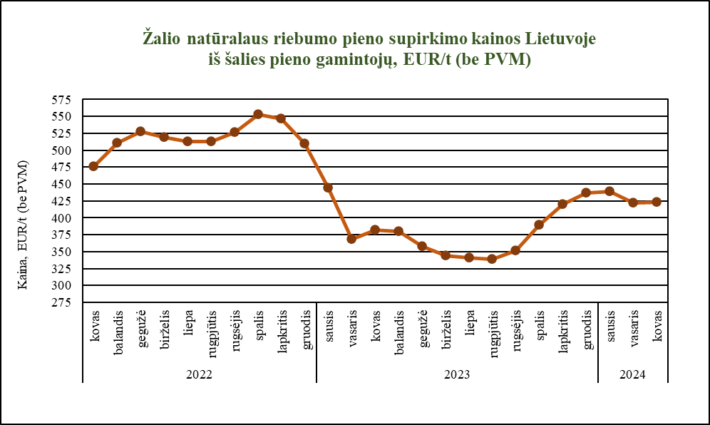

Šaltinis ŽŪDC (LŽŪMPRIS)

© VĮ Žemės ūkio duomenų centras (ŽŪDC)
Naudojant VĮ Žemės ūkio duomenų centro informaciją, būtina nurodyti informacijos šaltinį.

